Result
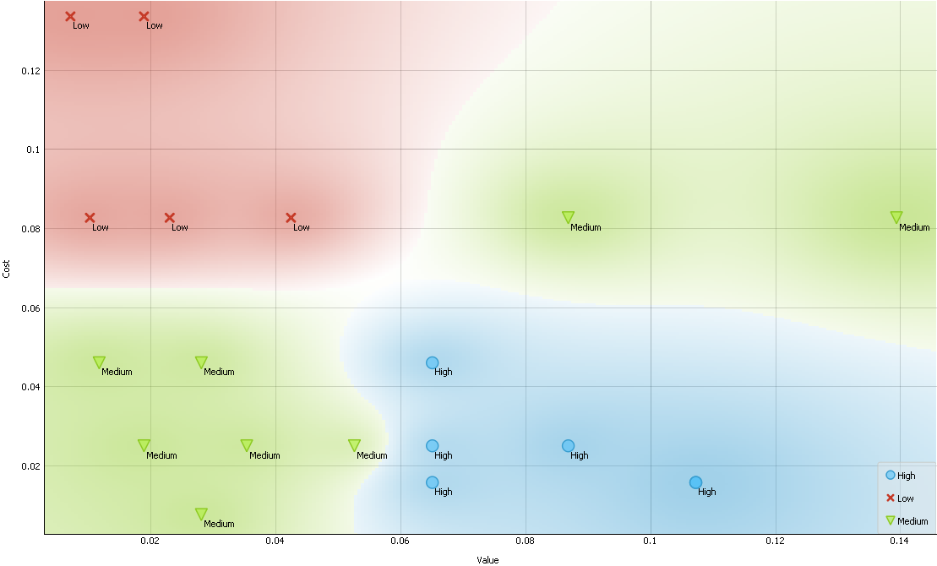
# | Value | Cost | Priority
#1 | 8.69% | 2.51% | High
#2 | 10.73% | 1.59% | High
#3 | 2.81% | 0.77% | Medium
#4 | 13.94% | 8.27% | Medium
#5 | 6.51% | 4.61% | High
#6 | 4.25% | 8.27% | Low
#7 | 2.81% | 4.61% | Medium
#8 | 1.89% | 2.51% | Medium
#9 | 1.89% | 13.36% | Low
#10 | 0.72% | 13.36% | Low
#11 | 6.51% | 2.51% | High
#12 | 10.73% | 1.59% | High
#13 | 2.31% | 8.27% | Low
#14 | 5.26% | 2.51% | Medium
#15 | 1.18% | 4.61% | Medium
#16 | 6.51% | 1.59% | High
#17 | 3.54% | 2.51% | Medium
#18 | 8.69% | 8.27% | Medium
#19 | 1.03% | 8.27% | Low
Average | 5.26% | 5.26%
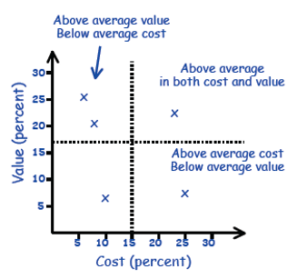
 | 0

